日立EX-PRO系列报价表
日立EX-PRO系列家用中央空调
项目信息 | 联系人 |  | 联系电话 |  | 户型图
 | 项目地址 | 成都华阳朗基御今缘 |  |  | 电子邮箱
方案设计和选型 | 日立EX-PRO家用多联机系列 |  |  | 服务团队 | 客户经理 | 王杰 | 联系电话 | 18030509772
 |  |  |  |  | 设计师 | 林杰 | 联系电话 | 15828102951
 |  |  |  |  | 项目经理 | 蒲豪 | 联系电话 | 15308064011
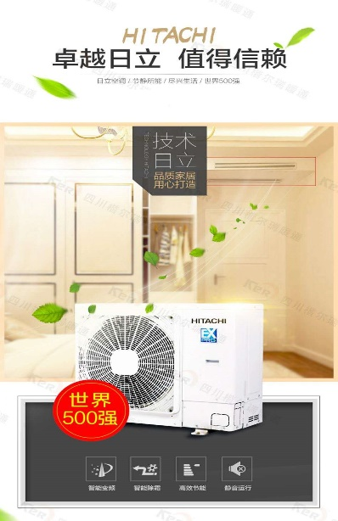 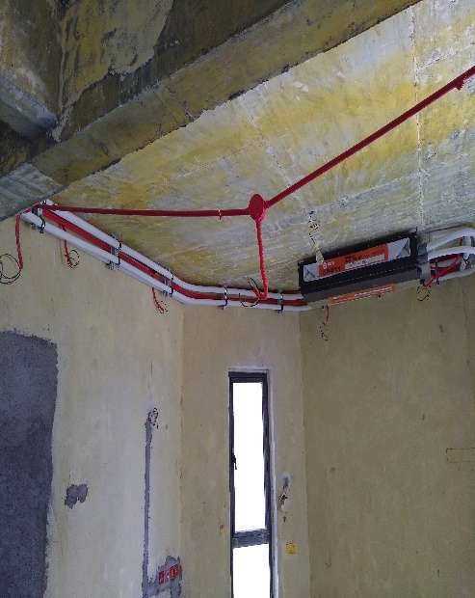 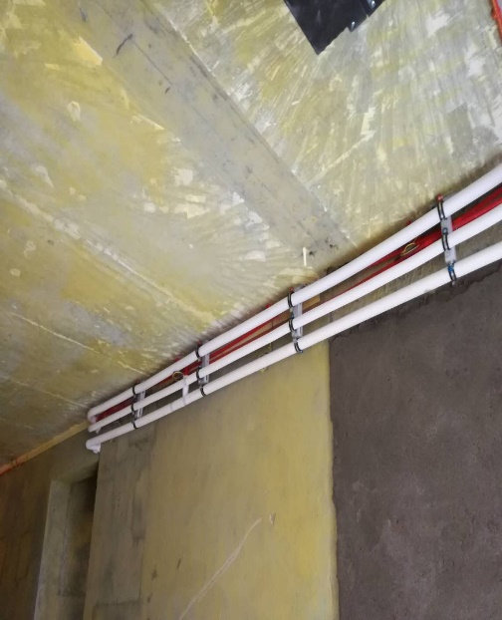 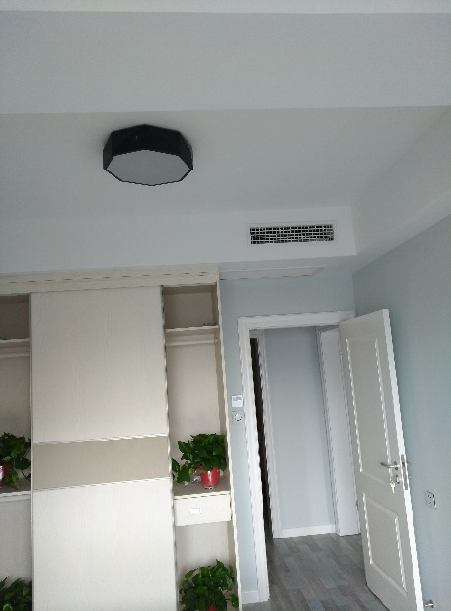
方案1、设备主机和内机
品牌 | 型号 |  | 功能特性 |  | 数量 | 单位 | 单价 | 小计
日立 | 室外主机（六） RAS-140HRN5Q(小框体) |  | 制冷量:14.0KW,制热量:16.0KW,IPLV：6.1,日立双转子压缩机，净重92KG,50Hz，220V，外形尺寸（W*D*H）：1100*390*840 |  | 1 | 台 | 14992.00 | 14992.00
客餐厅-日立 | 室内机 RPIZ-71HRNQC/P（泵） |  | 制冷量:7.1KW,制热量:8.5KW,制热耗电量0.1KW，制冷耗电量0.1KW，净重28KG，50Hz，220V，外形尺寸（W*D*H）：1180*447*192 |  | 1 | 台 | 3858.00 | 3858.00
主卧-日立 | 室内机 RPIZ-36HRNQC/P（泵） |  | 制冷量:3.6KW,制热量:4.2KW,制热耗电量0.07KW，制冷耗电量0.07KW，净重21KG，50Hz，220V，外形尺寸（W*D*H）：910*447*192 |  | 1 | 台 | 3472.00 | 3472.00
次卧-日立 | 室内机 RPIZ-25HRNQC/P（泵） |  | 制冷量:2.5KW,制热量:3.0KW,制热耗电量0.05KW，制冷耗电量0.05KW，净重20KG，50Hz，220V，外形尺寸（W*D*H）：910*447*192 |  | 1 | 台 | 3358.00 | 3358.00
客卧-日立 | 室内机 RPIZ-25HRNQC/P（泵） |  | 制冷量:2.5KW,制热量:3.0KW,制热耗电量0.05KW，制冷耗电量0.05KW，净重20KG，50Hz，220V，外形尺寸（W*D*H）：910*447*192 |  | 1 | 台 | 3216.00 | 3216.00
多功能间-日立 | 室内机 RPIZ-22HRNQC/P（泵） |  | 制冷量:2.2KW,制热量:2.8KW,制热耗电量0.05KW，制冷耗电量0.05KW，净重20KG，50Hz，220V，外形尺寸（W*D*H）：910*447*192 |  | 1 | 台 | 3216.00 | 3216.00
日立 | PC-P1H8QC |  | 线控器 |  | 5 | 个 | 429.00 | 2145.00
小计1 |  |  |  |  | 3 |  |  | 34257.00
2、主材：铜管(冷媒管)系统
品牌 | 名称 |  | 功能特性 | 规格 | 数量 | 单位 | 单价 | 小计
龙煜 | 优质厚壁紫铜管 |  | 优质紫铜，冷媒输送，挤压管：挤压管壁厚均匀；使用寿命长, | φ6.35*0.8mm | 15 | m | 12.20
龙煜 | 优质厚壁紫铜管 |  | 优质紫铜，冷媒输送，挤压管：挤压管壁厚均匀；使用寿命长 | φ9.52*0.8mm | 26 | m | 14.90
龙煜 | 优质厚壁紫铜管 |  | 优质紫铜，冷媒输送，挤压管：挤压管壁厚均匀；使用寿命长 | φ12.7*0.8mm | 15 | m | 17.80
龙煜 | 优质厚壁紫铜管 |  | 优质紫铜，冷媒输送，挤压管：挤压管壁厚均匀；使用寿命长 | φ15.9*1.0mm | 26 | m | 27.10
金宏定制 | PE保温管 |  | 密闭高、保温效果好，国际知名品牌，空调专用。 | 6.35*15mm | 15 | m | 2.00
金宏定制 | PE保温管 |  | 密闭高、保温效果好，国际知名品牌，空调专用。 | 9.52*15mm | 26 | m | 2.50
金宏定制 | PE保温管 |  | 密闭高、保温效果好，国际知名品牌，空调专用。 | 12.7*15mm | 15 | m | 3.20
金宏定制 | PE保温管 |  | 密闭高、保温效果好，国际知名品牌，空调专用。 | 15.88*15mm | 26 | m | 3.90
杜邦 | 制冷剂 |  | 补充冷媒达到制冷标准 |  | 3 | kg | 135.00
金冷 | 铜焊条 |  | 铜管焊接 |  | 9 | 根 | 3.50
中州（定制） | U-PVC管 |  | 空调室内冷凝水排水管 | DN25 | 41 | m | 5.40
金宏定制 | PE保温管 |  | 空调室内冷凝水管保温 | φ25*9 | 41 | m | 2.80
日立专用 | 分歧管 |  |  |  | 4 | 个 | 86.00
 | 水钻取孔 |  | 无尘取孔 | DN50-DN63 | 15 | 个 | 50.00
国 标 | 辅助材料 |  | 铁卡，管件 |  | 6 | 项 | 100.00
小计2 |  |  |  |  |  |  |  | 0.00
3、主材：风系统
品牌 | 名称 |  | 功能特性 | 规格 | 数量 | 单位 | 单价 | 小计
定 制 | ABS带过滤网单层百回叶风口 |  | 回风口：空调内循环壁厚1mm | 1480*280 | 1 | 个 | 149.00
定 制 | ABS带过滤网单层百回叶风口 |  | 回风口：空调内循环壁厚1mm | 1210*280 | 4 | 个 | 123.00
定 制 | ABS带过滤网单层百回叶风口 |  | 回风口：空调内循环壁厚1mm | 1020*130 | 1 | 个 | 67.00
定 制 | ABS双层百叶送风口 |  | 送风口：空调内循环壁厚1mm | 750*130 | 4 | 个 | 50.00
江 阴 | 软接布 |  | 风口连接 | 1m2 | 8 | m2 | 23.00
国 标 | 辅助材料 |  | 吊筋，膨胀 | 批 | 5 | 项 | 100.00
小计3 |  |  |  |  |  |  |  | 0.00
4、辅材：控制系统
品牌 | 名称 |  | 功能特性 | 规格 | 数量 | 单位 | 单价 | 小计
塔牌 | 电源线 |  | 内机电源连接线 | BV2.5mm² | 3 | 圈 | 268.00
中马 | 信号线（屏蔽线） |  | 内外机信号连接线 | RVSP2*0.5 | 1 | 圈 | 545.00
中马 | 室内机控制线（屏蔽线） |  | 连接室内机与线控器 | RVVP3*0.5 | 1 | 圈 | 395.00
中州（定制） | PVC穿线管 |  | 内外机信号穿线管 | φ16 | 42 | 条 | 8.00
国 标 | 辅助材料 |  | 胶布，线卡 |  | 6 | 项 | 100.00
小计4 |  |  |  |  |  |  |  | 0.00
5、人工：安装费
机组安装费 | 按设备台数计算（外机算半台） |  |  |  | 4 | 台 | 1500.00 | 6000.00
氮气保压 | 4MP压力测试48小时/系统抽真空4小时 |  |  |  | 1 | 套 | 0.00 | 0.00
小计5 | 不打折 |  |  |  |  |  |  | 6000.00
材料人工费合计 |  |  |  |  |  |  |  | 6000.00
6、运输费、开孔（不打折） |  |  |  |  |  |  |  | 0.00
工程税金 | 总价×7% |  |  |  |  | 项 | 0.00 | 0.00
工程正常市场总价 |  |  |  |  |  |  |  | 40257.00
设备九折 |  |  |  |  |  |  |  | 32544.15
合计 |  |  |  |  |  |  |  | 38544.15
特别说明 | 1、本报价不含空调主电源及主机基础（装修水电专业负责）。 |  |  |  |  |  |  | 由装饰公司负责
 | 2、本报价不含主机基础制作以及孔洞的管线修复防水加固处理（装修水电及专业加固公司负责）。
 | 3、本报价不含空调的送回风口和检修口的开口加固（装修木工专业负责）。
 | 4、如果室外机就位需要动用机械设备，甲方需另外支付该项费用。 |  |  |  |  |  |  | 不整改、增加不收取任何费用
 | 5，可根据现场情况免费更换窄形机
 | 6、室内机吊装完毕，如需调整，增加风管按120元/m2，增加风口按300元/m2，更换位置按500元/台收取费用。

欢迎阅读如有疑问请及时与销售人员沟通
2018-09-01

